Landscape
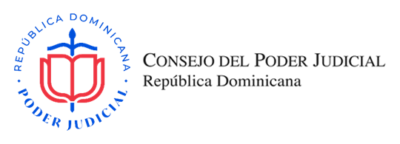
OFERTA ECONÓMICA

SNCC.F.033-OFERTA ECONÓMICA

Título del Proceso: |  | ADQUISICIÓN DE PAPEL JUNIOR PARA USO A NIVEL NACIONAL, DIRIGIDO A MIPYMES |  |  |  |  | No. Expediente: |  | CSM-2022-319
Nombre del Oferente: |  |  |  |  |  |  | RNC/Cédula:
Fecha: |  |  |  |  |  |  | RPE:

Ítem No. | Descripción del Bien, Servicio y Obra |  | Marca y Modelo | Unidad de Medida | Cantidad | Precio Unitario | ITBIS % | ITBIS RD$ | Precio Unitario Final | Precio Total

1 | ROLLO DE PAPEL HIGIÉNICO JUNIOR PARA DISPENSADOR ESPECIFICACIONES: PRESENTACION: EMPAQUE DE 6 o 12 UNIDADES, COLOR: BLANCO, 2 PLIEGOS, (DOBLE HOJA) CONTENIDO LINEAL: 250 METROS MINIMO PESO: DE 1.6 A 1.65 LIBRAS MEDIDA: ANCHO DE 9 CM+-1CM (CENTIMETROS) GROSOR DEL ROLLO (PAPEL ENROLLADO) DE 9 CM+-1CM (CENTIMETROS), DIAMETRO DE 23 CM, +-1CM (CENTIMETROS). DIAMETRO DEL CONO 8 CM, +-0.5 CM (CENTIMETROS) NOTAS: LA DESCRIPCIÓN Y COMPOSICIÓN DEL PRODUCTO DEBEN ESTAR DESCRITAS E IMPRESAS EN EL EMAPAQUE. PARA PRODUCTOS NACIONALES DEBE TENER REGISTRO INDUSTRIAL PREFERIBELMENTE DESCRITO E IMPRESO EN EL EMPAQUE. PARA PRODUCTOS IMPORTADOS SE REQUIERE ALGUNA DE ESTAS CERTIFICACIONES ECOETIQUETA EUROPEA (ECOLOGO), US EPA, FSC, ISO 14001, ISO 9001. |  |  | ROLLOS | 9480 |  | 18% | RD$- | RD$- | RD$-
SUBTOTAL |  |  |  |  |  |  |  |  | RD$-
TOTAL ITBIS |  |  |  |  |  |  |  |  | RD$-

VALOR DE LA OFERTA EN LETRAS (DEBE CONTENER LOS IMPUESTOS INCLUIDOS) |  |  |  |  |  |  | VALOR DE LA OFERTA EN NÚMEROS EN RD$ |  | RD$-

Nombre del representante legal y fecha |  |  |  |  |  |  | Firma y Sello

